Taul1
 |  | SI-muodossa |  | Tulos
120 | g | 0.12 | kg | 125 | m/s^2
15 | N | 15 | N

 |  |  | SI-muodossa |  | Tulos
v= | 19 | nm | 0.000000019 | m | 8.6363636364E-05 | m/s
 | 220 | us | 0.00022 | s

 |  |  | SI-muodossa
p= | 18 | N/cm^2 | 180000 | Pa

 |  |  | SI-muodossa
t= | 3 | ms | 0.003 | s | Tulos
V0= | 0.12 | km/s | 120 | m/s | 0.36135 | m
a= | 300 | m/s^2 | 300 | m/s^2

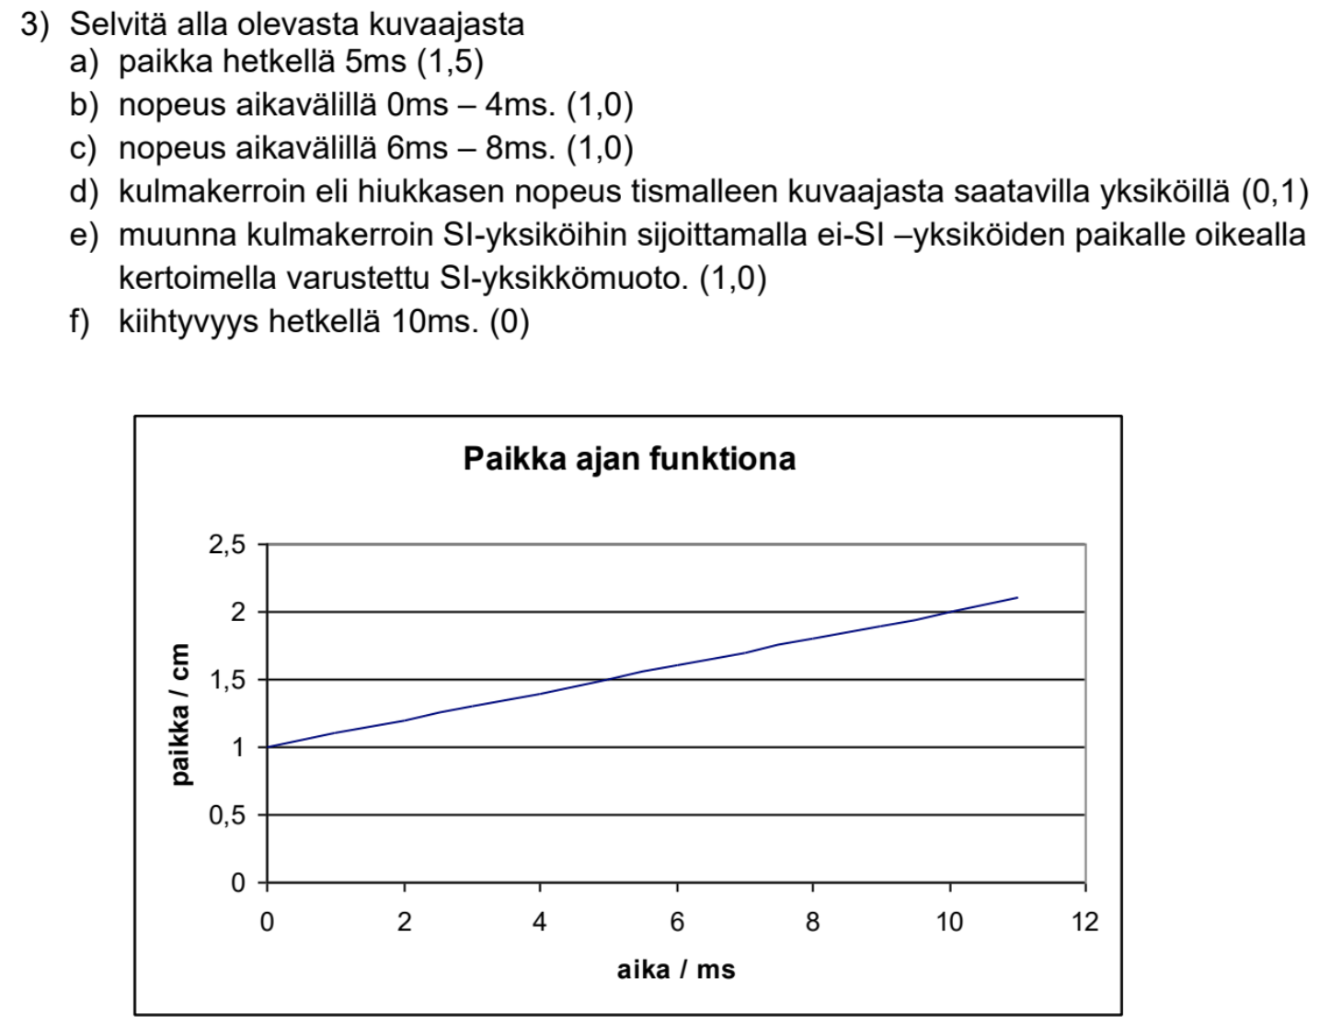

a)
Kuvaajasta on selkeästi nähtävissä että paikka hetkellä 5ms on 1,5

b) |  |  | SI-muodossa |  | Tulos
Paikanmuutos | 0.4 | cm | 0.004 | m | 1 | m/s
Ajanmuutos | 4 | ms | 0.004 | s

c) |  |  | SI-muodossa |  | Tulos
Paikanmuutos | 0.2 | cm | 0.002 | m | 1 | m/s
Ajanmuutos | 2 | ms | 0.002 | s

d) |  |  |  |  | Tulos
Paikanmuutos | 0.1 | cm |  |  | 0.1 | cm/ms
Ajanmuutos | 1 | ms

e) |  |  | SI-muodossa |  | Tulos
Paikanmuutos | 0.1 | cm | 0.001 |  | 1 | m/s
Ajanmuutos | 1 | ms | 0.001

f)
Nopeus on muuttumaton koko kuvaajan matkalta, joten kiihtyvyys on 0

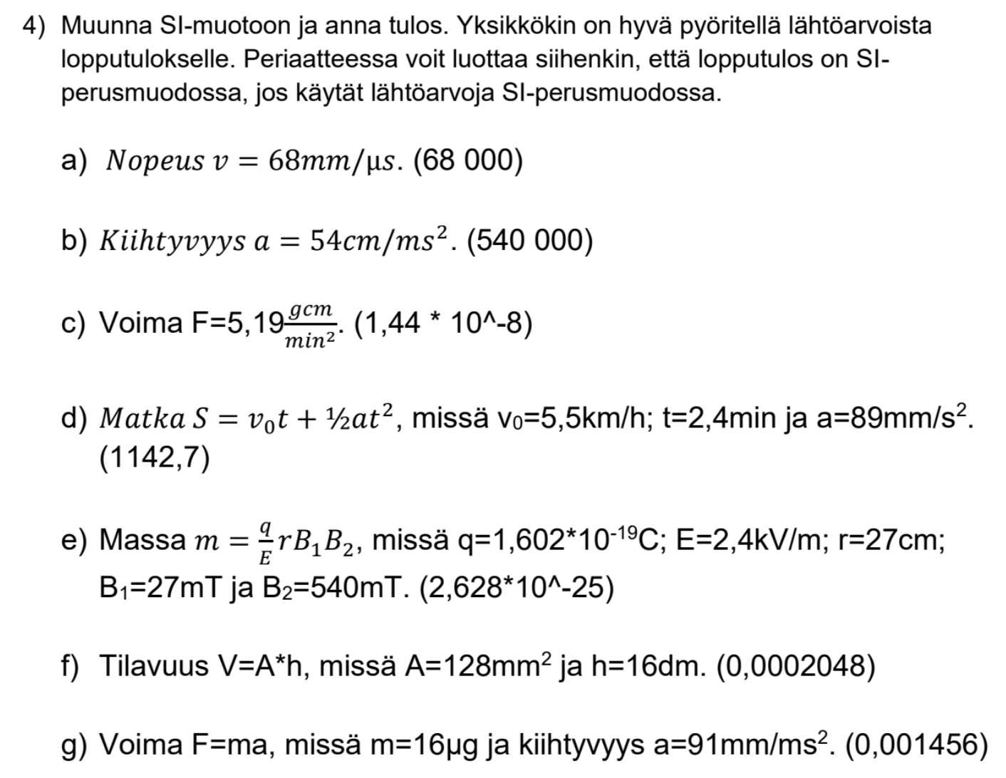

a) |  |  |  | Tulos
68 | mm/us |  |  | 68000 | m/s

b) |  |  |  | Tulos
54 | cm/ms^2 |  |  | 540000 | m/s^2

c)

d) |  |  | SI-muodossa |  | Tulos
V0= | 5.5 | km/h | 1.5277777778 | m/s | 1142.752 | m
t= | 2.4 | min | 144 | s
a= | 89 | mm/s^2 | 0.089 | m/s^2

e) |  |  | SI-muodossa |  | Tulos
q= | 1.602E-19 | C | 1.602E-19 | C | 2.6276805E-25 | kg
E= | 2.4 | kV/m | 2400 | V/m
r= | 27 | cm | 0.27 | m
B1= | 27 | mT | 0.027 | T
B2= | 540 | mT | 0.54 | T

f) |  |  | SI-muodossa |  | Tulos
A= | 128 | mm^2 | 0.128 | m^2 | 0.0002048 | m^3
h= | 16 | dm | 1.6 | m

g) |  |  | SI-muodossa |  | Tulos
m= | 16 | ug | 0.000016 | kg | 0.001456 | N
a= | 91 | mm/ms^2 | 91 | m/s^2

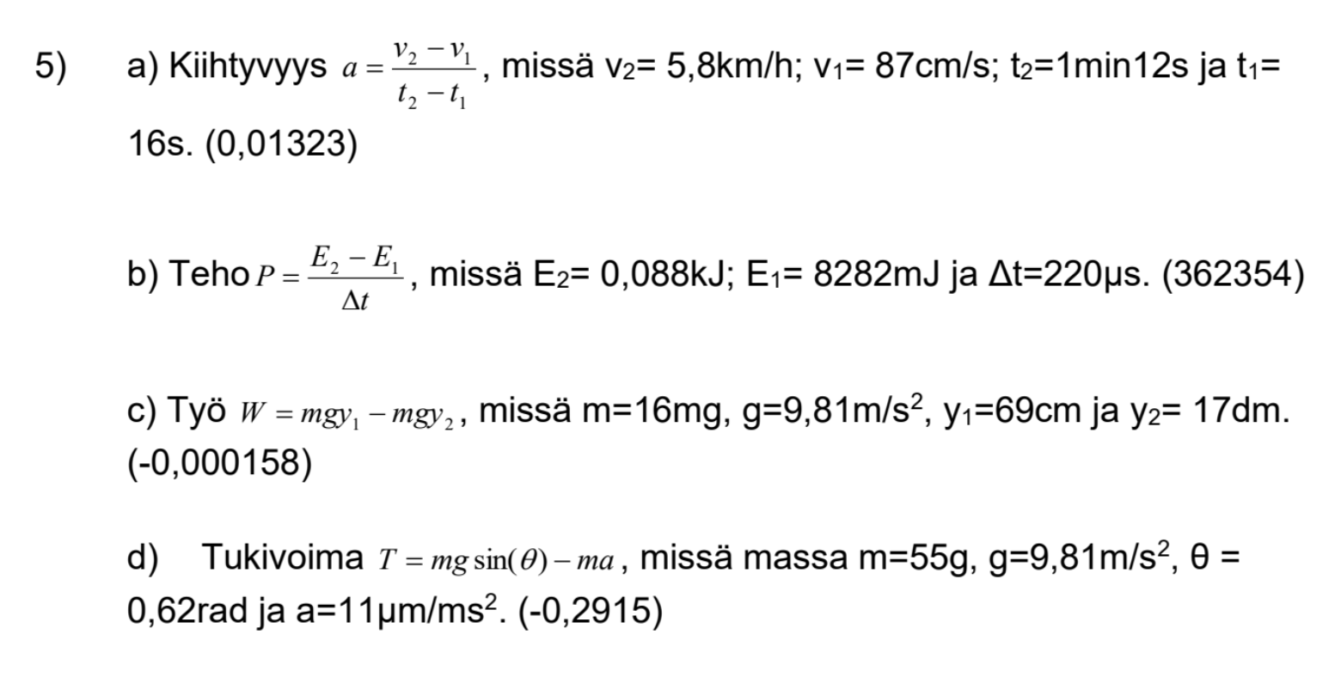

a) |  |  | SI-muodossa |  | Tulos
V2= | 5.8 | km/h | 1.6111111111 | m/s | 0.013234126984 | m/s^2
V1= | 87 | cm/s | 0.87 | m/s
T2= | 72 | s | 72 | s
T1= | 16 | s | 16 | s

$△$
b) |  |  | SI-muodossa |  | Tulos
E2= | 0.088 | kJ | 88 | J | 362354.54545 | W
E1= | 8282 | mJ | 8.282 | J
t= | 220 | us | 0.00022 | s

c) |  |  | SI-muodossa |  | Tulos
m= | 16 | mg | 0.000016 | kg | -0.0001585296 | J
g= | 9.81 | m/s^2 | 9.81 | m/s^2
y1= | 69 | cm | 0.69 | m
y2= | 17 | dm | 1.7 | m

d) |  |  | SI-muodossa |  | Tulos
m | 55 | g | 0.055 | kg | -0.29150247913 | N
g | 9.81 | m/s^2 | 9.81 | m/s^2
$$θ=$$
 | 0.62 | rad | 0.62 | rad
a | 11 | um/ms^2 | 11 | m/s^2

